Sheet2
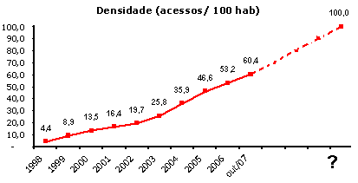
ano | Tempo | densidade | linear | resíduo | exponencial | polinomial2
1998 | 1 | 4.4 | 0.7667 | 3.6333 | 6.1083116764 | 5.7637
1999 | 2 | 8.9 | 6.8084 | 2.0916 | 8.1551563944 | 8.0577
2000 | 3 | 13.5 | 12.8501 | 0.6499 | 10.887881847 | 11.4225
2001 | 4 | 16.4 | 18.8918 | -2.4918 | 14.536320995 | 15.8581
2002 | 5 | 19.7 | 24.9335 | -5.2335 | 19.407321924 | 21.3645
2003 | 6 | 25.8 | 30.9752 | -5.1752 | 25.910554973 | 27.9417
2004 | 7 | 35.9 | 37.0169 | -1.1169 | 34.592967627 | 35.5897
2005 | 8 | 46.6 | 43.0586 | 3.5414 | 46.184784943 | 44.3085
2006 | 9 | 53.2 | 49.1003 | 4.0997 | 61.660924362 | 54.0981
out/2007 | 10 | 60.4 | 55.142 | 5.258 | 82.322990089 | 64.9585
2008 | 11 |  | 61.1837 |  | 109.90874314 | 76.8897
2009 | 12 |  | 67.2254 |  |  | 89.8917
2010 | 13 |  | 73.2671 |  |  | 103.9645
2011 | 14 |  | 79.3088
2012 | 15 |  | 85.3505
2013 | 16 |  | 91.3922
2014 | 17 |  | 97.4339
2015 | 18 |  | 103.4756

Sheet1
ano | densidade | média
1998 | 4.4 | 24.933333333
1999 | 8.9 | 24.933333333
2000 | 13.5 | 24.933333333
2001 | 16.4 | 24.933333333
2002 | 19.7 | 24.933333333
2003 | 25.8 | 24.933333333
2004 | 35.9 | 24.933333333
2005 | 46.6 | 24.933333333
2006 | 53.2 | 24.933333333

